Hoja1
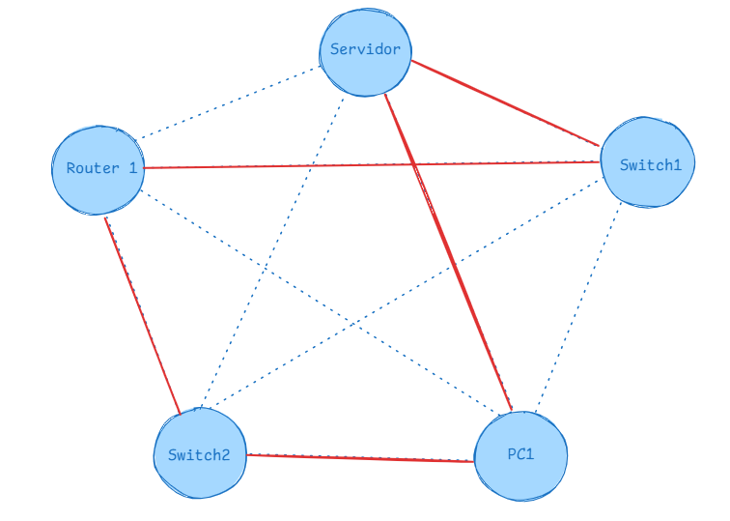
Asimétrico |  |  |  |  |  |  |  |  |  |  |  |  |  | Grafo Dirigido
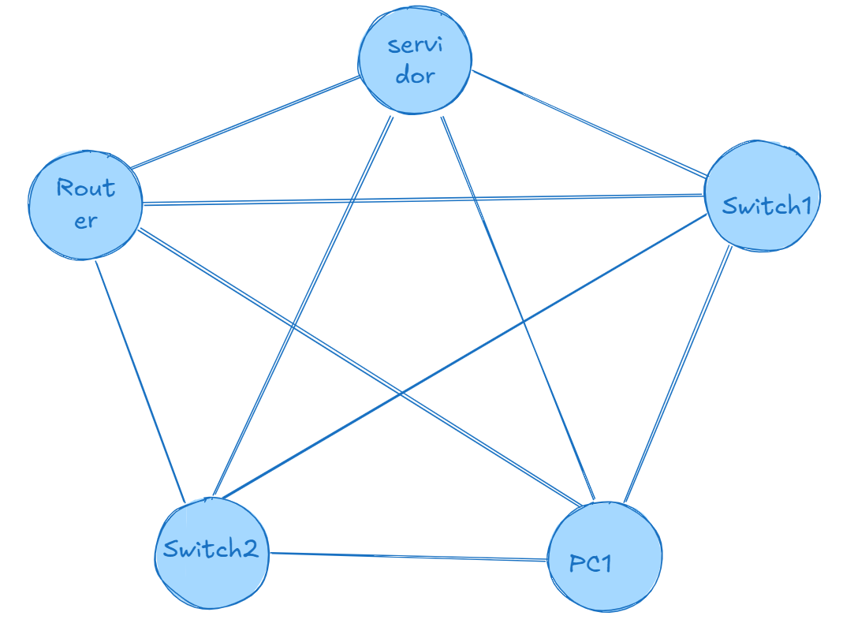
 | Servidor | Router1 | Switch1 | Switch2 | PC1 |  |  |  | Servidor | Router1 | Switch1 | Switch2 | PC1 | Problema Inicial: |  |  |  |  |  |  |  | Solución al ojimetro
Servidor | ∞ | 2 | 4.5 | 6 | 3.5 |  |  | Servidor | ∞ | 2 | 4.5 | 6 | 3.5 |  | Servidor | Router1 | Switch1 | Switch2 | PC1 | S |  |  | Servidor | Router1 | Switch1 | Switch2 | PC1
Router1 | 2 | ∞ | 1.5 | 2.5 | 1 |  |  | Router1 | 2 | ∞ | 1.5 | 2.5 | 1 | Servidor | ∞ | 0.5 | 1 | 2.2 | 0.6 |  |  | Servidor | ∞ | 0.5 | 1 | 2.2 | 0.6
Switch1 | 4.5 | 1.5 | ∞ | 1 | 2.5 |  |  | Switch1 | 4.5 | 1.5 | ∞ | 1 | 2.5 | Router1 | 1.5 | ∞ | 0.7 | 1.5 | 2 |  |  | Router1 | 1.5 | ∞ | 0.7 | 1.5 | 2
Switch2 | 6 | 2.5 | 1 | ∞ | 3 |  |  | Switch2 | 6 | 2.5 | 1 | ∞ | 3 | Switch1 | 2 | 1.5 | ∞ | 2.4 | 3.5 |  |  | Switch1 | 2 | 1.5 | ∞ | 2.4 | 3.5
PC1 | 3 | 1 | 2.5 | 3 | ∞ |  |  | PC1 | 3 | 1 | 2.5 | 3 | ∞ | Switch2 | 1.9 | 0.6 | 1.8 | ∞ | 3.3 |  |  | Switch2 | 1.9 | 0.6 | 1.8 | ∞ | 3.3
 |  |  |  |  |  |  |  | Total: 2+1+1+1+3 = 8 |  |  |  |  |  | PC1 | 0.6 | 1.4 | 2.7 | 1.6 | ∞ |  |  | PC1 | 0.6 | 1.4 | 2.7 | 1.6 | ∞
 | Servidor | Router1 | Switch1 | Switch2 | PC1 | MinFila |  |  |  |  |  |  |  |  |  |  |  |  |  |  |  | Total: 0.6+0.7+2+0.6+1.6 = 5.5
Servidor | ∞ | 2 | 4.5 | 6 | 3.5 | 2 |  |  | Servidor | Router1 | Switch1 | Switch2 | PC1 |  | Servidor | Router1 | Switch1 | Switch2 | PC1 | MinFila
Router1 | 2 | ∞ | 1.5 | 2.5 | 1 | 1 |  | Servidor | ∞ | 2 | 4.5 | 6 | 3.5 | Servidor | ∞ | 0.5 | 1 | 2.2 | 0.6 | 0.5
Switch1 | 4.5 | 1.5 | ∞ | 1 | 2.5 | 1 |  | Router1 | 2 | ∞ | 1.5 | 2.5 | 1 | Router1 | 1.5 | ∞ | 0.7 | 1.5 | 2 | 0.7
Switch2 | 6 | 2.5 | 1 | ∞ | 3 | 1 |  | Switch1 | 4.5 | 1.5 | ∞ | 1 | 2.5 | Switch1 | 2 | 1.5 | ∞ | 2.4 | 3.5 | 1.5
PC1 | 3 | 1 | 2.5 | 3 | ∞ | 1 |  | Switch2 | 6 | 2.5 | 1 | ∞ | 3 | Switch2 | 1.9 | 0.6 | 1.8 | ∞ | 3.3 | 0.6
 |  |  |  |  |  |  |  | PC1 | 3 | 1 | 2.5 | 3 | ∞ | PC1 | 0.6 | 1.4 | 2.7 | 1.6 | ∞ | 0.6
 | Servidor | Router1 | Switch1 | Switch2 | PC1 |  |  | Total: 2+1+4.5+1+3 = 11.5 |  |  |  |  |  |  |  |  |  |  |  | Suma: 3.9
Servidor | ∞ | 0 | 2.5 | 4 | 1.5 |  |  |  |  |  |  |  |  | Restar:
Router1 | 1 | ∞ | 0.5 | 1.5 | 0 |  |  |  |  |  |  |  |  |  | Servidor | Router1 | Switch1 | Switch2 | PC1
Switch1 | 3.5 | 0.5 | ∞ | 0 | 1.5 |  |  |  | Servidor | Router1 | Switch1 | Switch2 | PC1 | Servidor | ∞ | 0 | 0.5 | 1.7 | 0.1
Switch2 | 5 | 1.5 | 0 | ∞ | 2 |  |  | Servidor | ∞ | 2 | 4.5 | 6 | 3.5 | Router1 | 0.8 | ∞ | 0 | 0.8 | 1.3
PC1 | 2 | 0 | 1.5 | 2 | ∞ |  |  | Router1 | 2 | ∞ | 1.5 | 2.5 | 1 | Switch1 | 0.5 | 0 | ∞ | 0.9 | 2
MinColun | 1 | 0 | 0 | 0 | 0 |  |  | Switch1 | 4.5 | 1.5 | ∞ | 1 | 2.5 | Switch2 | 1.3 | 0 | 1.2 | ∞ | 2.7
 |  |  |  |  |  |  |  | Switch2 | 6 | 2.5 | 1 | ∞ | 3 | PC1 | 0 | 0.8 | 2.1 | 1 | ∞
 |  |  |  |  |  |  |  | PC1 | 3 | 1 | 2.5 | 3 | ∞ | MinColun | 0 | 0 | 0 | 0.8 | 0.1 | Suma: 0.9
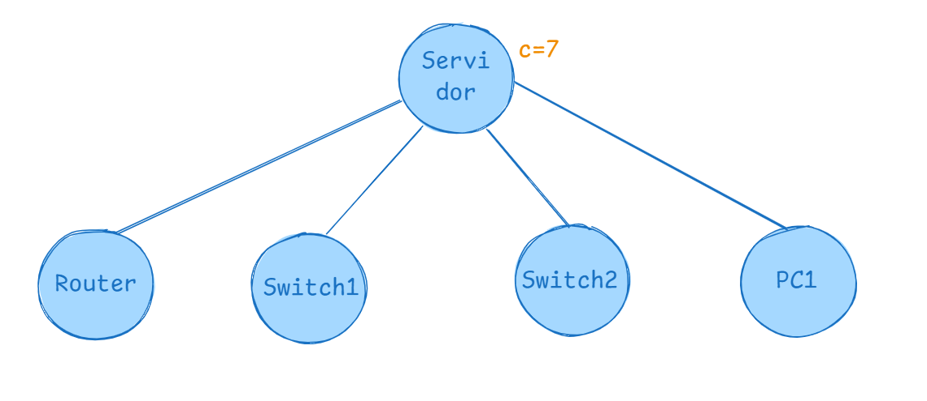
Inicial |  |  |  |  |  |  |  | Total: 10.5
 |  |  |  |  |  |  |  |  |  |  |  |  |  | Restar:
 | Servidor | Router1 | Switch1 | Switch2 | PC1 |  |  |  |  |  |  |  |  |  | Servidor | Router1 | Switch1 | Switch2 | PC1
Servidor | ∞ | 0 | 2.5 | 4 | 1.5 |  |  |  |  |  |  |  |  | Servidor | ∞ | 0 | 0.5 | 0.9 | 0
Router1 | 0 | ∞ | 0.5 | 1.5 | 0 |  |  |  |  |  |  |  |  | Router1 | 0.8 | ∞ | 0 | 0 | 1.2
Switch1 | 2.5 | 0.5 | ∞ | 0 | 1.5 |  |  |  |  |  |  |  |  | Switch1 | 0.5 | 0 | ∞ | 0.1 | 1.9
Switch2 | 4 | 1.5 | 0 | ∞ | 2 |  |  |  |  |  |  |  |  | Switch2 | 1.3 | 0 | 1.2 | ∞ | 2.6
PC1 | 1 | 0 | 1.5 | 2 | ∞ |  |  |  |  |  |  |  |  | PC1 | 0 | 0.8 | 2.1 | 0.2 | ∞
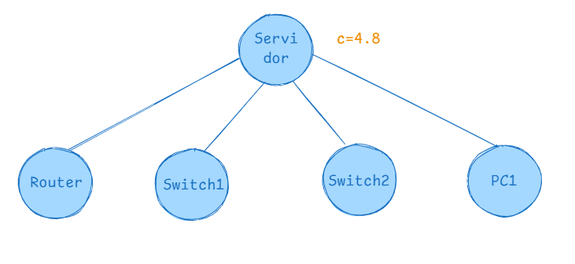
 |  |  |  |  |  |  |  |  |  |  |  |  |  | Inicial
Suma de valores minimos filas y columnas: |  |  | 1+2+1+1+1+1= 7 |  | Costo de referencia: R = 7
 |  |  |  |  |  |  |  |  |  |  |  |  |  |  | Servidor | Router1 | Switch1 | Switch2 | PC1
 |  |  |  |  |  |  |  |  |  |  |  |  |  | Servidor | ∞ | 0 | 0.5 | 0.9 | 0
 |  |  |  |  |  |  |  |  |  |  |  |  |  | Router1 | 0.8 | ∞ | 0 | 0 | 1.2
 |  |  |  |  |  |  |  |  |  |  |  |  |  | Switch1 | 0.5 | 0 | ∞ | 0.1 | 1.9
PASO 2 |  |  |  |  |  |  |  |  |  |  |  |  |  | Switch2 | 1.3 | 0 | 1.2 | ∞ | 2.6
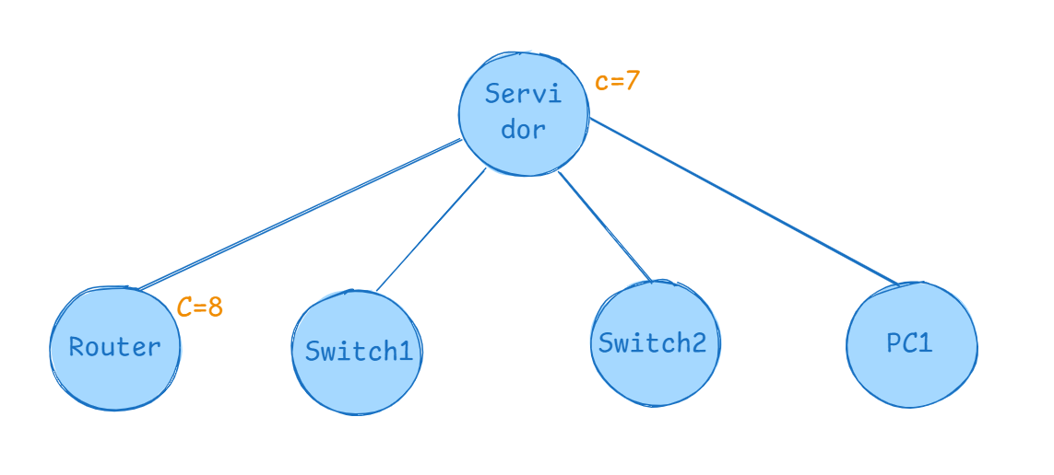
 | Servidor | Router1 | Switch1 | Switch2 | PC1 | MinFila |  |  |  |  |  |  |  | PC1 | 0 | 0.8 | 2.1 | 0.2 | ∞
Servidor | ∞ | ∞ | ∞ | ∞ | ∞ | 0
Router1 | ∞ | ∞ | 0.5 | 1.5 | 0 | 0
Switch1 | 2.5 | ∞ | ∞ | 0 | 1.5 | 0 |  |  |  |  |  |  |  | Suma de valores minimos filas y columnas: |  |  | 0.9+3.9 = 4.8 |  | Costo referencia: R = 4.8
Switch2 | 4 | ∞ | 0 | ∞ | 2 | 0
PC1 | 1 | ∞ | 1.5 | 2 | ∞ | 1

Resta Mínimo fila: |  |  |  |  |  |  |  |  |  |  |  |  |  | Paso 2:
 | Servidor | Router1 | Switch1 | Switch2 | PC1 |  |  |  |  |  |  |  |  |  | Servidor | Router1 | Switch1 | Switch2 | PC1 | MinFila
Servidor | ∞ | ∞ | ∞ | ∞ | ∞ |  |  |  |  |  |  |  |  | Servidor | ∞ | ∞ | ∞ | ∞ | ∞ | 0
Router1 | ∞ | ∞ | 0.5 | 1.5 | 0 |  |  |  |  |  |  |  |  | Router1 | ∞ | ∞ | 0 | 0 | 1.2 | 0
Switch1 | 2.5 | ∞ | ∞ | 0 | 1.5 |  |  |  |  |  |  |  |  | Switch1 | 0.5 | ∞ | ∞ | 0.1 | 1.9 | 0.1
Switch2 | 4 | ∞ | 0 | ∞ | 2 |  |  |  |  |  |  |  |  | Switch2 | 1.3 | ∞ | 1.2 | ∞ | 2.6 | 1.2
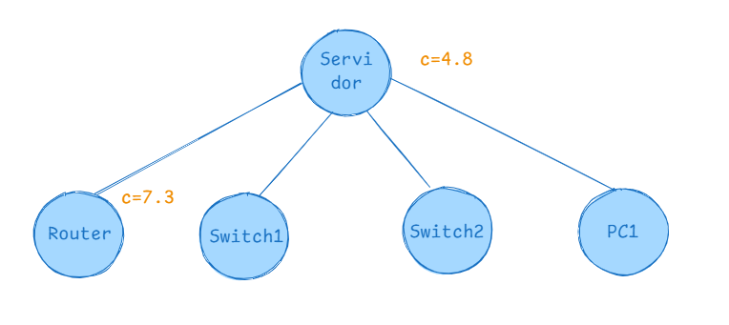
PC1 | 0 | ∞ | 0.5 | 0.5 | ∞ |  |  |  |  |  |  |  |  | PC1 | 0 | ∞ | 2.1 | 0.2 | ∞ | 0
MinColun | 0 | 0 | 0 | 0 | 0 |  |  |  |  |  |  |  |  |  |  |  |  |  |  | Suma: 1.3
 |  |  |  |  |  |  |  |  |  |  |  |  |  | Restar
Suma de valores minimos filas y columnas: G = 1 |  |  |  |  |  |  |  |  |  |  |  |  |  |  | Servidor | Router1 | Switch1 | Switch2 | PC1
Costo : C(servidor, router) + R + G = 0 + 7 + 1= 8 |  |  |  |  |  |  |  |  |  |  |  |  |  | Servidor | ∞ | ∞ | ∞ | ∞ | ∞
 |  |  |  |  |  |  |  |  |  |  |  |  |  | Router1 | ∞ | ∞ | 0 | 0 | 1.2
 |  |  |  |  |  |  |  |  |  |  |  |  |  | Switch1 | 0.4 | ∞ | ∞ | 0 | 1.8
 |  |  |  |  |  |  |  |  |  |  |  |  |  | Switch2 | 0.1 | ∞ | 0 | ∞ | 1.4
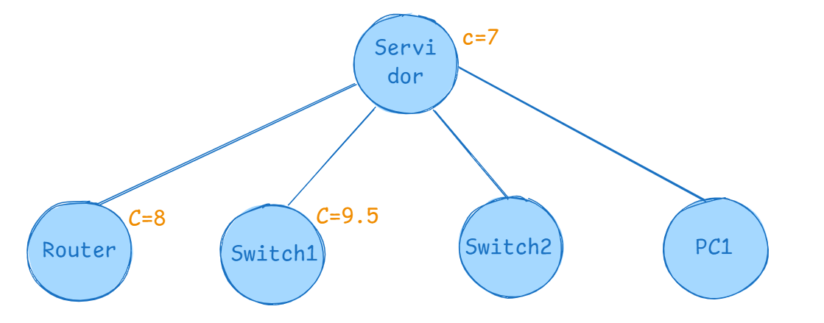
PASO 3 |  |  |  |  |  |  |  |  |  |  |  |  |  | PC1 | 0 | ∞ | 2.1 | 0.2 | ∞
 | Servidor | Router1 | Switch1 | Switch2 | PC1 | MinFila |  |  |  |  |  |  |  | MinColun | 0 | 0 | 0 | 0 | 1.2 | Suma: 1.2
Servidor | ∞ | ∞ | ∞ | ∞ | ∞ | 0
Router1 | 0 | ∞ | ∞ | 1.5 | 0 | 0 |  |  |  |  |  |  |  | Restar
Switch1 | ∞ | 0.5 | ∞ | 0 | 1.5 | 0 |  |  |  |  |  |  |  |  | Servidor | Router1 | Switch1 | Switch2 | PC1
Switch2 | 4 | 1.5 | ∞ | ∞ | 2 | 0 |  |  |  |  |  |  |  | Servidor | ∞ | ∞ | ∞ | ∞ | ∞
PC1 | 1 | 0 | ∞ | 2 | ∞ | 0 |  |  |  |  |  |  |  | Router1 | ∞ | ∞ | 0 | 0 | 0
MinColun | 0 | 0 | 0 | 0 | 0 |  |  |  |  |  |  |  |  | Switch1 | 0.4 | ∞ | ∞ | 0 | 0.6
 |  |  |  |  |  |  |  |  |  |  |  |  |  | Switch2 | 0.1 | ∞ | 0 | ∞ | 0.2
Suma de valores minimos filas y columnas: G = 0 |  |  |  |  |  |  |  |  |  |  |  |  |  | PC1 | 0 | ∞ | 2.1 | 0.2 | ∞
Costo : C(Servidor, Switch) + R + G = 2.5 + 7 + 0 = 9.5
 |  |  |  |  |  |  |  |  |  |  |  |  |  | Suma de valores minimos filas y columnas: G = 11.2+1.3=2.5
 |  |  |  |  |  |  |  |  |  |  |  |  |  | Costo : C(servidor, router) + R + G = 0 + 4.8 + 2.5 = 7.3

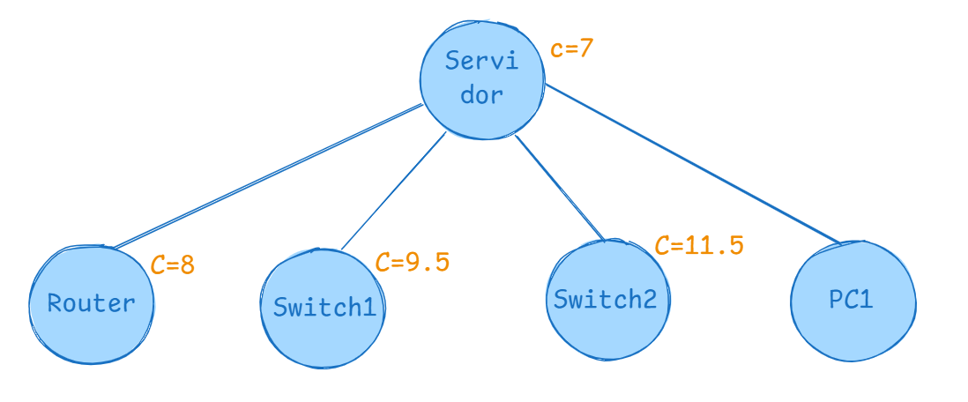
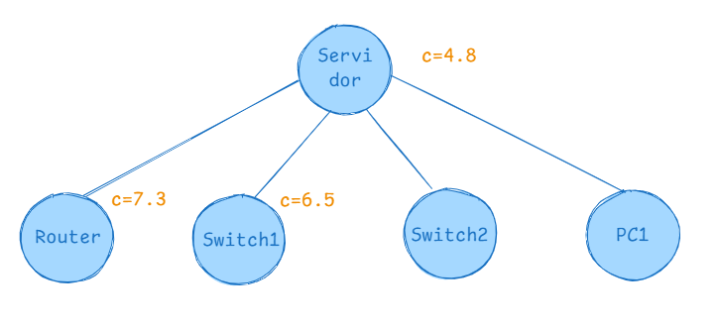
PASO 4 |  |  |  |  |  |  |  |  |  |  |  |  |  | Paso 3:
 | Servidor | Router1 | Switch1 | Switch2 | PC1 | MinFila |  |  |  |  |  |  |  |  | Servidor | Router1 | Switch1 | Switch2 | PC1 | MinFila
Servidor | ∞ | ∞ | ∞ | ∞ | ∞ | 0 |  |  |  |  |  |  |  | Servidor | ∞ | ∞ | ∞ | ∞ | ∞ | 0
Router1 | 0 | ∞ | 0.5 | ∞ | 0 | 0 |  |  |  |  |  |  |  | Router1 | 0.8 | ∞ | ∞ | 0 | 1.2 | 0
Switch1 | 2.5 | 0.5 | ∞ | ∞ | 1.5 | 0.5 |  |  |  |  |  |  |  | Switch1 | ∞ | 0 | ∞ | 0.1 | 1.9 | 0
Switch2 | ∞ | 1.5 | 0 | ∞ | 2 | 0 |  |  |  |  |  |  |  | Switch2 | 1.3 | 0 | ∞ | ∞ | 2.6 | 0
PC1 | 1 | 0 | 1.5 | ∞ | ∞ | 0 |  |  |  |  |  |  |  | PC1 | 0 | 0.8 | ∞ | 0.2 | ∞ | 0
MinColun | 0 | 0 | 0 | 0 | 0 |  |  |  |  |  |  |  |  | MinColun | 0 | 0 | 0 | 0 | 1.2 | Suma: 1.2

 | Servidor | Router1 | Switch1 | Switch2 | PC1 |  |  |  |  |  |  |  |  | Restar
Servidor | ∞ | ∞ | ∞ | ∞ | ∞ |  |  |  |  |  |  |  |  |  | Servidor | Router1 | Switch1 | Switch2 | PC1
Router1 | 0 | ∞ | 0.5 | ∞ | 0 |  |  |  |  |  |  |  |  | Servidor | ∞ | ∞ | ∞ | ∞ | ∞
Switch1 | 2 | 0 | ∞ | ∞ | 1 |  |  |  |  |  |  |  |  | Router1 | 0.8 | ∞ | ∞ | 0 | 0
Switch2 | ∞ | 1.5 | 0 | ∞ | 2 |  |  |  |  |  |  |  |  | Switch1 | ∞ | 0 | ∞ | 0.1 | 0.7
PC1 | 1 | 0 | 1.5 | ∞ | ∞ |  |  |  |  |  |  |  |  | Switch2 | 1.3 | 0 | ∞ | ∞ | 1.4
 |  |  |  |  |  |  |  |  |  |  |  |  |  | PC1 | 0 | 0.8 | ∞ | 0.2 | ∞
Suma de valores minimos filas y columnas: G = 0.5
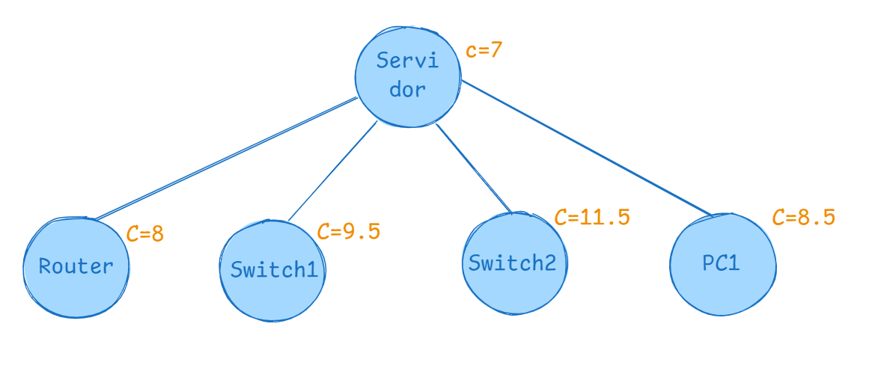
Costo : C(Servidor, Switch2) + R + G = 4 + 7 + 0.5 = 11.5 |  |  |  |  |  |  |  |  |  |  |  |  |  | Suma de valores minimos filas y columnas: G = 1.2
 |  |  |  |  |  |  |  |  |  |  |  |  |  | Costo : C(servidor, switch1) + R + G = 0.5 + 4.8 + 1.2= 6.5

PASO 5
 | Servidor | Router1 | Switch1 | Switch2 | PC1 | MinFila
Servidor | ∞ | 0 | ∞ | ∞ | ∞ | 0 |  |  |  |  |  |  |  | Paso 4:
Router1 | 0 | ∞ | 0.5 | 1.5 | ∞ | 0 |  |  |  |  |  |  |  |  | Servidor | Router1 | Switch1 | Switch2 | PC1 | MinFila
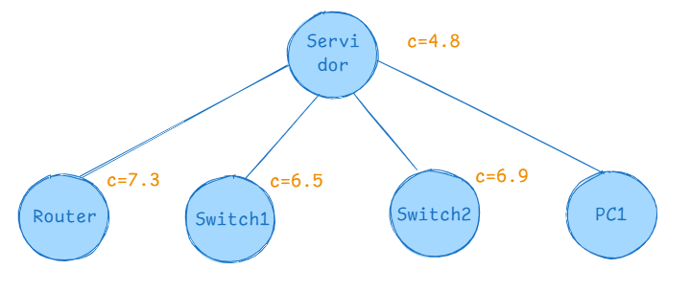
Switch1 | 2.5 | 0.5 | ∞ | 0 | ∞ | 0 |  |  |  |  |  |  |  | Servidor | ∞ | ∞ | ∞ | ∞ | ∞ | 0
Switch2 | 4 | 1.5 | 0 | ∞ | ∞ | 0 |  |  |  |  |  |  |  | Router1 | 0.8 | ∞ | 0 | ∞ | 1.2 | 0
PC1 | ∞ | 0 | 1.5 | 2 | ∞ | 0 |  |  |  |  |  |  |  | Switch1 | 0.5 | 0 | ∞ | ∞ | 1.9 | 0
MinColun | 0 | 0 | 0 | 0 | 0 |  |  |  |  |  |  |  |  | Switch2 | ∞ | 0 | 1.2 | ∞ | 2.6 | 0
 |  |  |  |  |  |  |  |  |  |  |  |  |  | PC1 | 0 | 0.8 | 2.1 | ∞ | ∞ | 0
Suma de valores minimos filas y columnas: G = 0 |  |  |  |  |  |  |  |  |  |  |  |  |  | MinColun | 0 | 0 | 0 | 0 | 1.2 | Suma: 1.2
Costo : C(Servidor, PC1) + R + G = 1.5 + 7 + 0 = 8.5
 |  |  |  |  |  |  |  |  |  |  |  |  |  | Restar
 |  |  |  |  |  |  |  |  |  |  |  |  |  |  | Servidor | Router1 | Switch1 | Switch2 | PC1
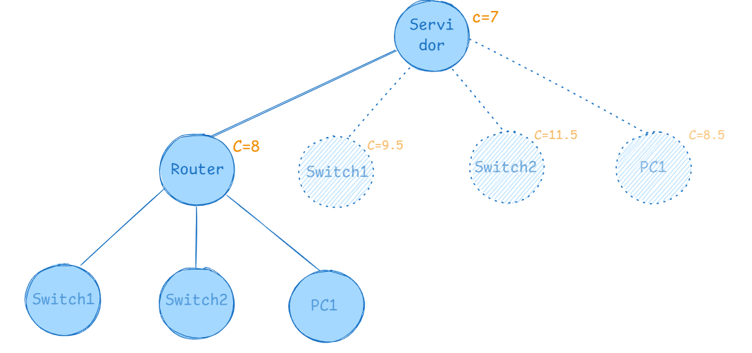
 |  | NuevoInicial |  |  |  |  |  |  |  |  |  |  |  | Servidor | ∞ | ∞ | ∞ | ∞ | ∞
 |  |  |  |  |  |  |  |  |  |  |  |  |  | Router1 | 0.8 | ∞ | ∞ | 0 | 0
 |  |  | Servidor | Router1 | Switch1 | Switch2 | PC1 |  |  |  |  |  |  | Switch1 | ∞ | 0 | ∞ | 0.1 | 0.7
 |  | Servidor | ∞ | ∞ | ∞ | ∞ | ∞ |  |  |  |  |  |  | Switch2 | 1.3 | 0 | ∞ | ∞ | 1.4
 |  | Router1 | ∞ | ∞ | 0.5 | 1.5 | 0 |  |  |  |  |  |  | PC1 | 0 | 0.8 | ∞ | 0.2 | ∞
 |  | Switch1 | 2.5 | ∞ | ∞ | 0 | 1.5
 |  | Switch2 | 4 | ∞ | 0 | ∞ | 2 |  |  |  |  |  |  | Suma de valores minimos filas y columnas: G = 1.2
 |  | PC1 | 0 | ∞ | 0.5 | 1 | ∞ |  |  |  |  |  |  | Costo : C(servidor, switch2) + R + G = 0.9 + 4.8 + 1.2= 6.9

 |  | Nuevo R = 8
 |  |  |  |  |  |  |  |  |  |  |  |  |  | Paso 5:
 |  |  |  |  |  |  |  |  |  |  |  |  |  |  | Servidor | Router1 | Switch1 | Switch2 | PC1 | MinFila
 |  |  |  |  |  |  |  |  |  |  |  |  |  | Servidor | ∞ | ∞ | ∞ | ∞ | ∞ | 0
 |  |  |  |  |  |  |  |  |  |  |  |  |  | Router1 | 0.8 | ∞ | 0 | 0 | ∞ | 0
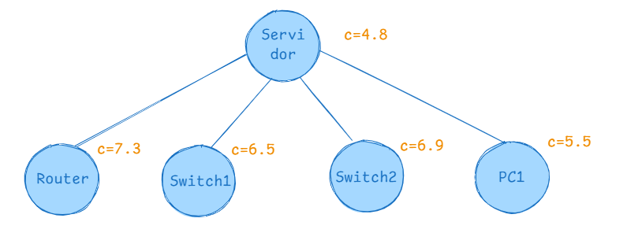
 |  |  |  |  |  |  |  |  |  |  |  |  |  | Switch1 | 0.5 | 0 | ∞ | 0.1 | ∞ | 0
 |  |  |  |  |  |  |  |  |  |  |  |  |  | Switch2 | 1.3 | 0 | 1.2 | ∞ | ∞ | 0
 |  |  |  |  |  |  |  |  |  |  |  |  |  | PC1 | ∞ | 0.8 | 2.1 | 0.2 | ∞ | 0.2
 |  |  |  |  |  |  |  |  |  |  |  |  |  |  |  |  |  |  |  | Suma: 0.2
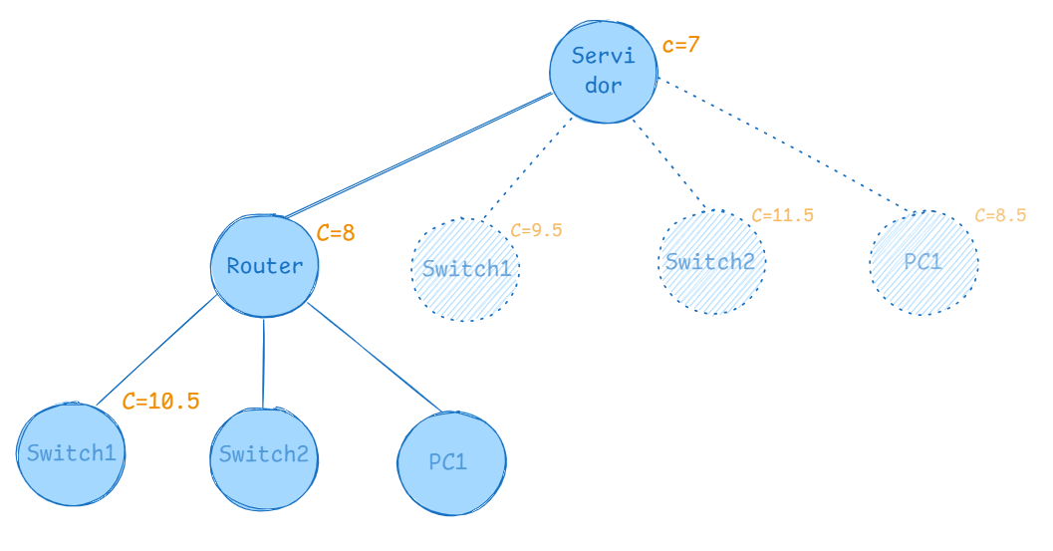
 |  |  |  |  |  |  |  |  |  |  |  |  |  | Resta:
 |  | PASO 6 |  |  |  |  |  |  |  |  |  |  |  |  | Servidor | Router1 | Switch1 | Switch2 | PC1
 |  |  | Servidor | Router1 | Switch1 | Switch2 | PC1 | MinFila |  |  |  |  |  | Servidor | ∞ | ∞ | ∞ | ∞ | ∞
 |  | Servidor | ∞ | ∞ | ∞ | ∞ | ∞ | 0 |  |  |  |  |  | Router1 | 0.8 | ∞ | 0 | 0 | ∞
 |  | Router1 | ∞ | ∞ | ∞ | ∞ | ∞ | 0 |  |  |  |  |  | Switch1 | 0.5 | 0 | ∞ | 0.1 | ∞
 |  | Switch1 | ∞ | ∞ | ∞ | 0 | 1.5 | 0 |  |  |  |  |  | Switch2 | 1.3 | 0 | 1.2 | ∞ | ∞
 |  | Switch2 | 4 | ∞ | ∞ | ∞ | 2 | 2 |  |  |  |  |  | PC1 | ∞ | 0.6 | 1.9 | 0 | ∞
 |  | PC1 | 0 | ∞ | ∞ | 1 | ∞ | 0 |  |  |  |  |  | MinColun | 0.5 | 0 | 0 | 0 | 0 | Suma: 0.5

 |  |  | Servidor | Router1 | Switch1 | Switch2 | PC1 |  |  |  |  |  |  | Resta:
 |  | Servidor | ∞ | ∞ | ∞ | ∞ | ∞ |  |  |  |  |  |  |  | Servidor | Router1 | Switch1 | Switch2 | PC1
 |  | Router1 | ∞ | ∞ | ∞ | ∞ | ∞ |  |  |  |  |  |  | Servidor | ∞ | ∞ | ∞ | ∞ | ∞
 |  | Switch1 | ∞ | ∞ | ∞ | 0 | 1.5 |  |  |  |  |  |  | Router1 | 0.3 | ∞ | 0 | 0 | ∞
 |  | Switch2 | 2 | ∞ | ∞ | ∞ | 0 |  |  |  |  |  |  | Switch1 | 0 | 0 | ∞ | 0.1 | ∞
 |  | PC1 | 0 | ∞ | ∞ | 1 | ∞ |  |  |  |  |  |  | Switch2 | 0.8 | 0 | 1.2 | ∞ | ∞
 |  | MinColun | 0 | 0 | 0 | 0 | 0 |  |  |  |  |  |  | PC1 | ∞ | 0.6 | 1.9 | 0 | ∞

 |  | Suma de valores minimos filas y columnas: G = 2 |  |  |  |  |  |  |  |  |  |  |  | Suma de valores minimos filas y columnas: G = 0.5+0.2=0.7
 |  | Costo : C(Router, Switch1) + R + G = 0.5 + 8 + 2 = 10.5 |  |  |  |  |  |  |  |  |  |  |  | Costo : C(servidor, Pc1) + R + G = 0 + 4.8 + 0.7= 5.5

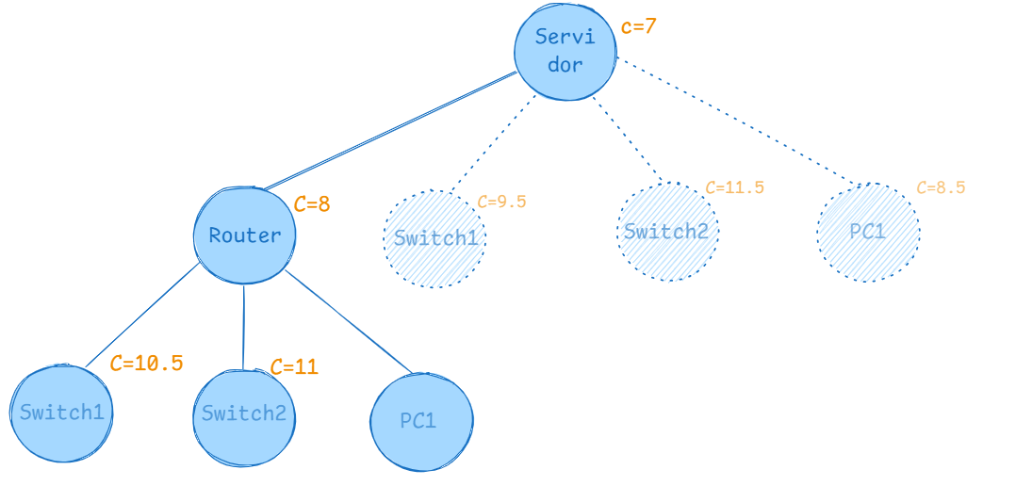
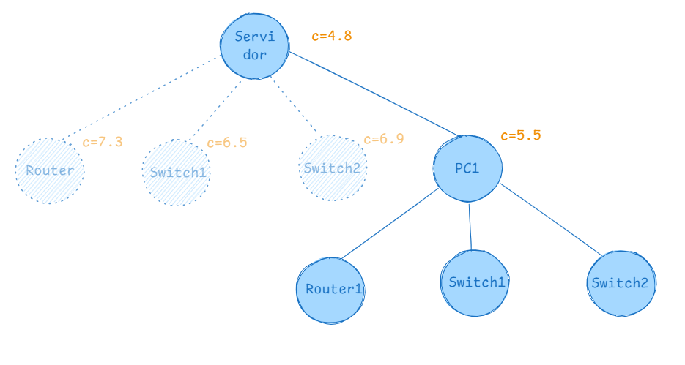
 |  | PASO 7
 |  |  | Servidor | Router1 | Switch1 | Switch2 | PC1 | MinFila
 |  | Servidor | ∞ | ∞ | ∞ | ∞ | ∞ | 0 |  |  |  |  |  | Paso 6:
 |  | Router1 | ∞ | ∞ | ∞ | ∞ | ∞ | 0
 |  | Switch1 | 2.5 | ∞ | ∞ | ∞ | 1.5 | 1.5 |  |  |  |  |  | Nuevo inicial:
 |  | Switch2 | 4 | ∞ | 0 | ∞ | 2 | 0 |  |  |  |  |  |  | Servidor | Router1 | Switch1 | Switch2 | PC1
 |  | PC1 | 0 | ∞ | 0.5 | ∞ | ∞ | 0 |  |  |  |  |  | Servidor | ∞ | ∞ | ∞ | ∞ | ∞
 |  |  |  |  |  |  |  |  |  |  |  |  |  | Router1 | 0.3 | ∞ | 0 | 0 | ∞
 |  |  | Servidor | Router1 | Switch1 | Switch2 | PC1 |  |  |  |  |  |  | Switch1 | 0 | 0 | ∞ | 0.1 | ∞
 |  | Servidor | ∞ | ∞ | ∞ | ∞ | ∞ |  |  |  |  |  |  | Switch2 | 0.8 | 0 | 1.2 | ∞ | ∞
 |  | Router1 | ∞ | ∞ | ∞ | ∞ | ∞ |  |  |  |  |  |  | PC1 | ∞ | 0.6 | 1.9 | 0 | ∞
 |  | Switch1 | 1 | ∞ | ∞ | ∞ | 0
 |  | Switch2 | 4 | ∞ | 0 | ∞ | 2 |  |  |  |  |  |  | NuevoR = 5.5
 |  | PC1 | 0 | ∞ | 0.5 | ∞ | ∞
 |  | MinColun | 0 | 0 | 0 | 0 | 0

 |  | Suma de valores minimos filas y columnas: G = 1.5
 |  | Costo : C(Router, Switch2) + R + G = 1.5 + 8 + 1.5 = 11

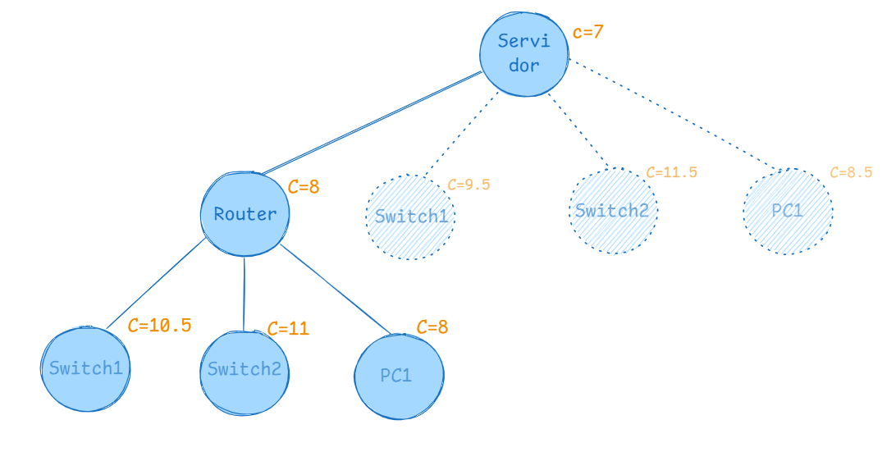

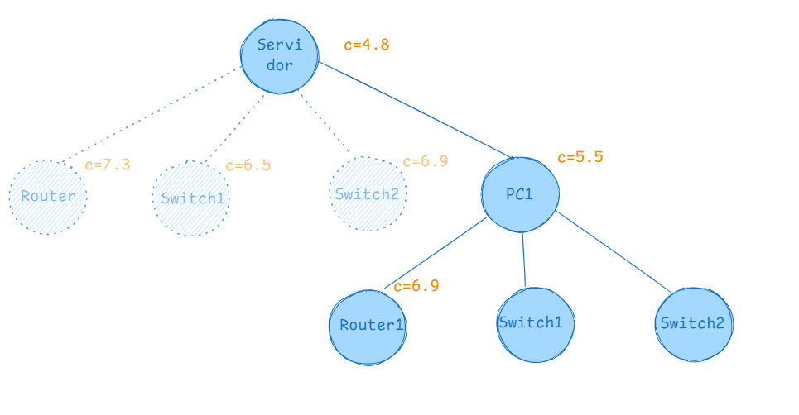
 |  | PASO 8 |  |  |  |  |  |  |  |  |  |  |  | Paso 7:
 |  |  | Servidor | Router1 | Switch1 | Switch2 | PC1 | MinFila
 |  | Servidor | ∞ | ∞ | ∞ | ∞ | ∞ | 0 |  |  |  |  |  |  | Servidor | Router1 | Switch1 | Switch2 | PC1 | MinFila
 |  | Router1 | ∞ | ∞ | ∞ | ∞ | ∞ | 0 |  |  |  |  |  | Servidor | ∞ | ∞ | ∞ | ∞ | ∞ | 0
 |  | Switch1 | 2.5 | ∞ | ∞ | 0 | ∞ | 0 |  |  |  |  |  | Router1 | ∞ | ∞ | 0 | 0 | ∞ | 0
 |  | Switch2 | 4 | ∞ | 0 | ∞ | ∞ | 0 |  |  |  |  |  | Switch1 | 0 | ∞ | ∞ | 0.1 | ∞ | 0
 |  | PC1 | 0 | ∞ | 0.5 | 1 | ∞ | 0 |  |  |  |  |  | Switch2 | 0.8 | ∞ | 1.2 | ∞ | ∞ | 0.8
 |  | MinColun | 0 | 0 | 0 | 0 | 0 |  |  |  |  |  |  | PC1 | ∞ | ∞ | ∞ | ∞ | ∞ | 0
 |  |  |  |  |  |  |  |  |  |  |  |  |  | MinColun | 0 | 0 | 0 | 0 | 0 | Suma: 0.8
 |  | Suma de valores minimos filas y columnas: G = 0
 |  | Costo : C(Router, PC1) + R + G = 0 + 8 + 0 = 8 |  |  |  |  |  |  |  |  |  |  |  | Resta:
 |  |  |  |  |  |  |  |  |  |  |  |  |  |  | Servidor | Router1 | Switch1 | Switch2 | PC1
 |  |  |  |  |  |  |  |  |  |  |  |  |  | Servidor | ∞ | ∞ | ∞ | ∞ | ∞
 |  |  |  |  |  |  |  |  |  |  |  |  |  | Router1 | ∞ | ∞ | 0 | 0 | ∞
 |  |  |  |  |  |  |  |  |  |  |  |  |  | Switch1 | 0 | ∞ | ∞ | 0.1 | ∞
 |  |  |  |  |  |  |  |  |  |  |  |  |  | Switch2 | 0 | ∞ | 0.4 | ∞ | ∞
 |  |  |  |  |  |  |  |  |  |  |  |  |  | PC1 | ∞ | ∞ | ∞ | ∞ | ∞

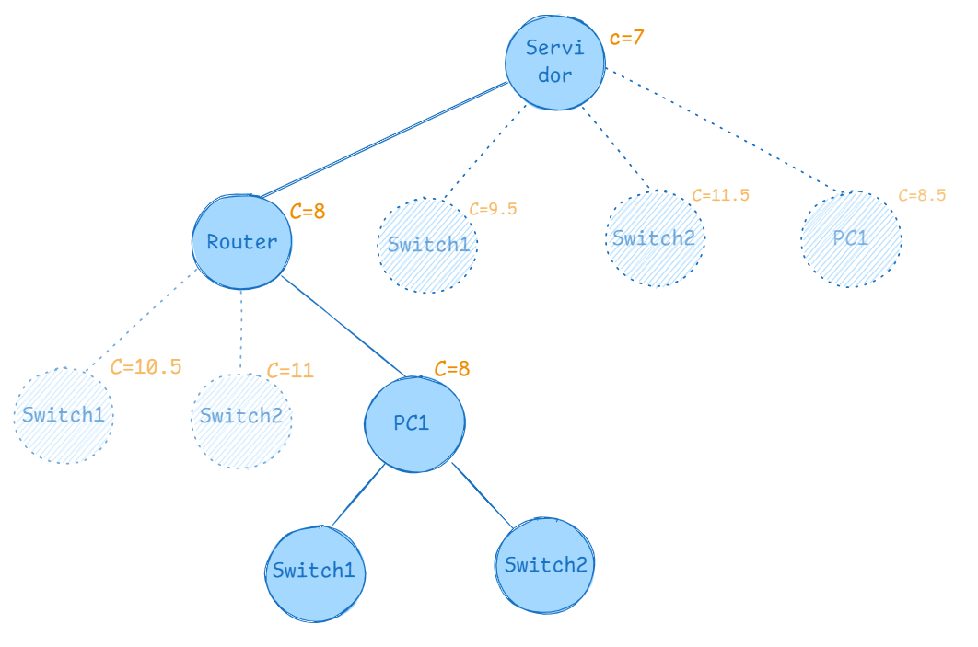
 |  |  |  |  |  |  |  |  |  |  |  |  |  | Suma de valores minimos filas y columnas: G = 0 + 0.8=0.8
 |  |  |  |  |  |  |  |  |  |  |  |  |  | Costo : C(Pc1, Router1) + R + G = 0.6 + 5.5 + 0.8= 6.9

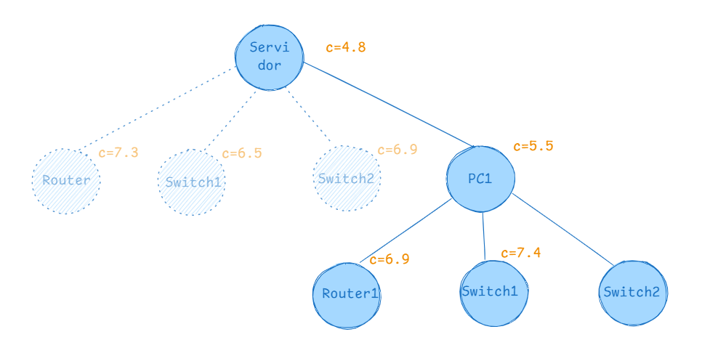
 |  |  |  |  |  |  |  |  |  |  |  |  |  | Paso 8:

 |  | NuevoInicial |  |  |  |  |  |  |  |  |  |  |  |  | Servidor | Router1 | Switch1 | Switch2 | PC1 | MinFila
 |  |  |  |  |  |  |  |  |  |  |  |  |  | Servidor | ∞ | ∞ | ∞ | ∞ | ∞ | 0
 |  |  | Servidor | Router1 | Switch1 | Switch2 | PC1 |  |  |  |  |  |  | Router1 | 0.3 | ∞ | ∞ | 0 | ∞ | 0
 |  | Servidor | ∞ | ∞ | ∞ | ∞ | ∞ |  |  |  |  |  |  | Switch1 | ∞ | 0 | ∞ | 0.1 | ∞ | 0
 |  | Router1 | ∞ | ∞ | ∞ | ∞ | ∞ |  |  |  |  |  |  | Switch2 | 0.8 | 0 | ∞ | ∞ | ∞ | 0
 |  | Switch1 | 2.5 | ∞ | ∞ | 0 | ∞ |  |  |  |  |  |  | PC1 | ∞ | ∞ | ∞ | ∞ | ∞ | 0
 |  | Switch2 | 4 | ∞ | 0 | ∞ | ∞ |  |  |  |  |  |  | MinColun | 0 | 0 | 0 | 0 | 0 | Suma: 0
 |  | PC1 | 0 | ∞ | 0.5 | 1 | ∞
 |  |  |  |  |  |  |  |  |  |  |  |  |  | Suma de valores minimos filas y columnas: G = 0
 |  | Nuevo R = 8 |  |  |  |  |  |  |  |  |  |  |  | Costo : C(Pc1, Switch1) + R + G = 1.9 + 5.5 + 0= 7.4

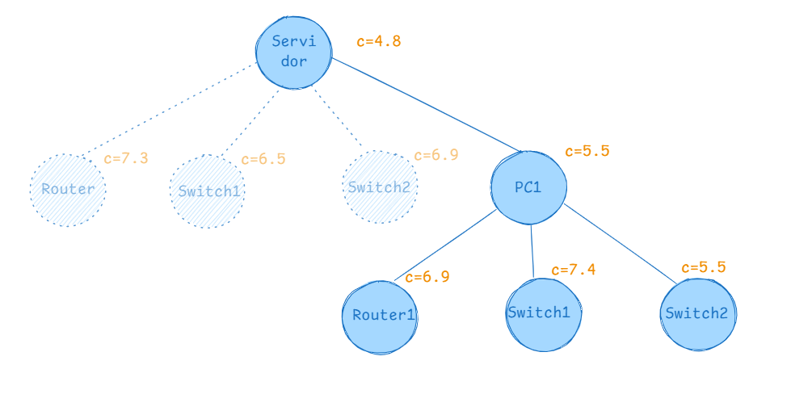
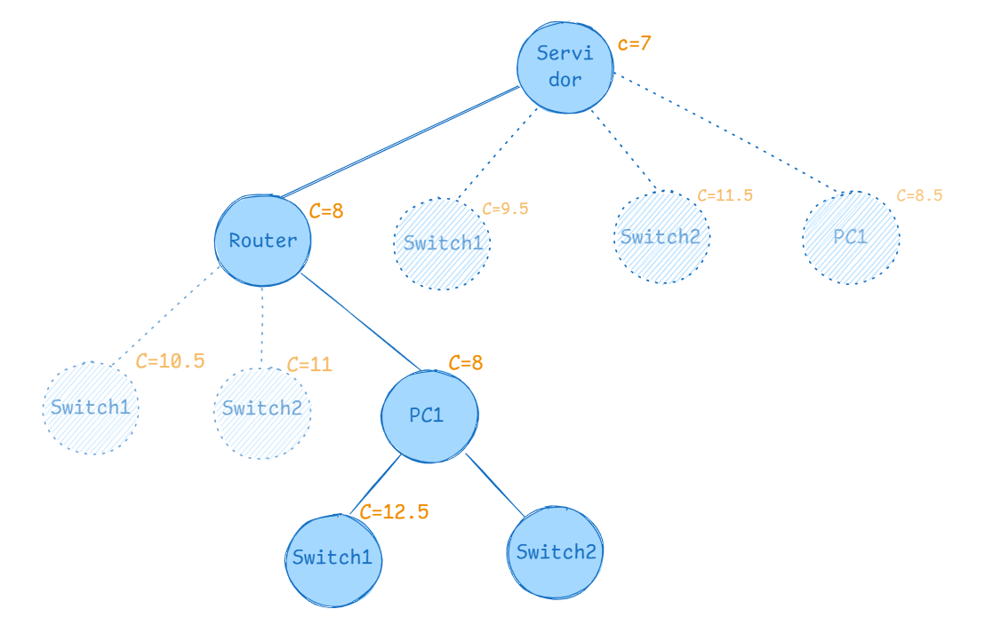

 |  |  |  |  |  |  |  |  |  |  |  |  |  | Paso 9:

 |  | PASO 9 |  |  |  |  |  |  |  |  |  |  |  |  | Servidor | Router1 | Switch1 | Switch2 | PC1 | MinFila
 |  |  | Servidor | Router1 | Switch1 | Switch2 | PC1 | MinFila |  |  |  |  |  | Servidor | ∞ | ∞ | ∞ | ∞ | ∞ | 0
 |  | Servidor | ∞ | ∞ | ∞ | ∞ | ∞ | 0 |  |  |  |  |  | Router1 | 0.3 | ∞ | 0 | ∞ | ∞ | 0
 |  | Router1 | ∞ | ∞ | ∞ | ∞ | ∞ | 0 |  |  |  |  |  | Switch1 | 0 | 0 | ∞ | ∞ | ∞ | 0
 |  | Switch1 | ∞ | ∞ | ∞ | 0 | ∞ | 0 |  |  |  |  |  | Switch2 | ∞ | 0 | 1.2 | ∞ | ∞ | 0
 |  | Switch2 | 4 | ∞ | ∞ | ∞ | ∞ | 4 |  |  |  |  |  | PC1 | ∞ | ∞ | ∞ | ∞ | ∞ | 0
 |  | PC1 | ∞ | ∞ | ∞ | ∞ | ∞ | 0 |  |  |  |  |  | MinColun | 0 | 0 | 0 | 0 | 0 | Suma: 0

 |  |  | Servidor | Router1 | Switch1 | Switch2 | PC1 |  |  |  |  |  |  | Suma de valores minimos filas y columnas: G = 0
 |  | Servidor | ∞ | ∞ | ∞ | ∞ | ∞ |  |  |  |  |  |  | Costo : C(Pc1, Switch2) + R + G = 0 + 5.5 + 0= 5.5
 |  | Router1 | ∞ | ∞ | ∞ | ∞ | ∞
 |  | Switch1 | ∞ | ∞ | ∞ | 0 | ∞
 |  | Switch2 | 0 | ∞ | ∞ | ∞ | ∞
 |  | PC1 | ∞ | ∞ | ∞ | ∞ | ∞
 |  | MinColun | 0 | 0 | 0 | 0 | 0

 |  | Suma de valores minimos filas y columnas: G = 4
 |  | Costo : C(PC1, Switch1) + R + G = 0.5 + 8 + 4 = 12.5

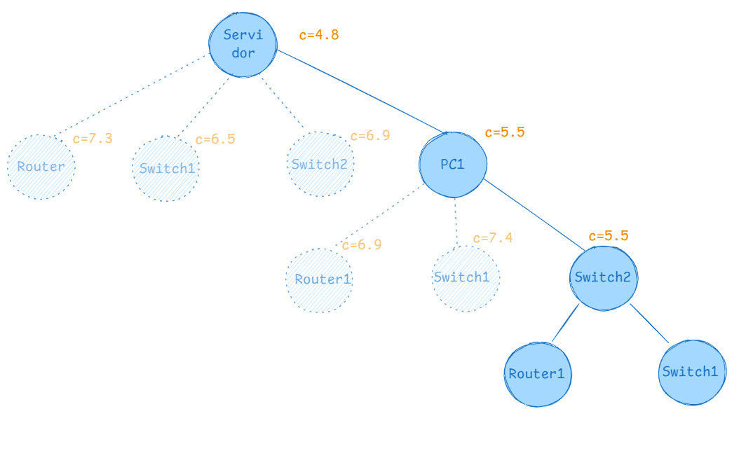

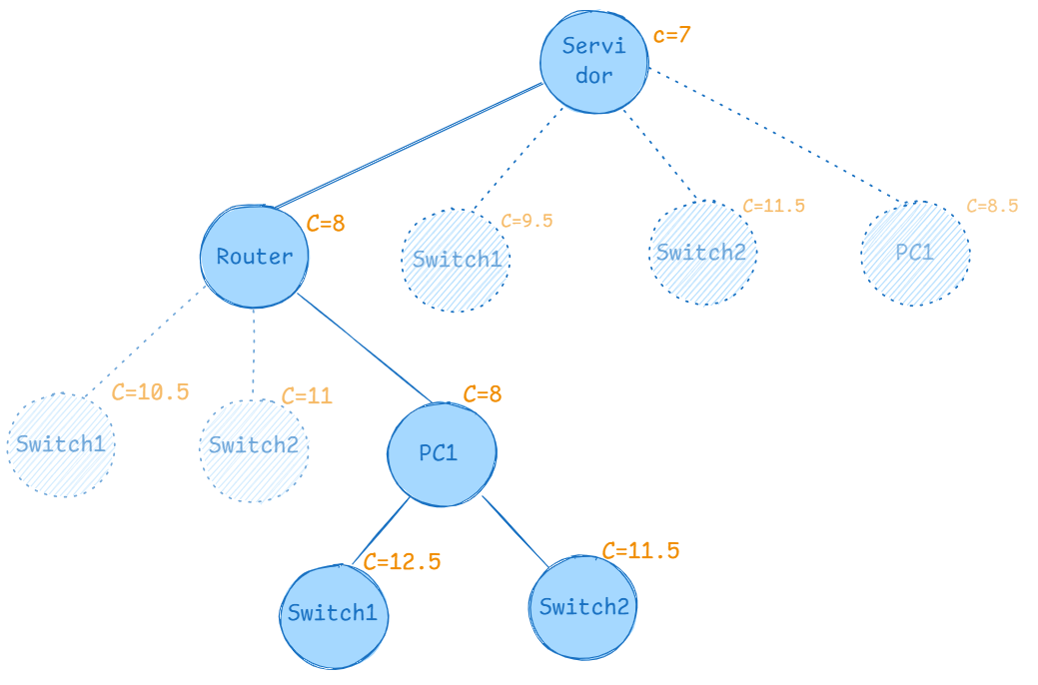

 |  |  |  |  |  |  |  |  |  |  |  |  |  | Paso 10:

 |  |  |  |  |  |  |  |  |  |  |  |  |  | Nuevo inicial:
 |  |  |  |  |  |  |  |  |  |  |  |  |  |  | Servidor | Router1 | Switch1 | Switch2 | PC1
 |  | PASO 10 |  |  |  |  |  |  |  |  |  |  |  | Servidor | ∞ | ∞ | ∞ | ∞ | ∞
 |  |  | Servidor | Router1 | Switch1 | Switch2 | PC1 | MinFila |  |  |  |  |  | Router1 | 0.3 | ∞ | 0 | ∞ | ∞
 |  | Servidor | ∞ | ∞ | ∞ | ∞ | ∞ | 0 |  |  |  |  |  | Switch1 | 0 | 0 | ∞ | ∞ | ∞
 |  | Router1 | ∞ | ∞ | ∞ | ∞ | ∞ | 0 |  |  |  |  |  | Switch2 | ∞ | 0 | 1.2 | ∞ | ∞
 |  | Switch1 | 2.5 | ∞ | ∞ | ∞ | ∞ | 2.5 |  |  |  |  |  | PC1 | ∞ | ∞ | ∞ | ∞ | ∞
 |  | Switch2 | 4 | ∞ | 0 | ∞ | ∞ | 0
 |  | PC1 | ∞ | ∞ | ∞ | ∞ | ∞ | 0 |  |  |  |  |  | NuevoR = 5.5

 |  |  | Servidor | Router1 | Switch1 | Switch2 | PC1
 |  | Servidor | ∞ | ∞ | ∞ | ∞ | ∞
 |  | Router1 | ∞ | ∞ | ∞ | ∞ | ∞
 |  | Switch1 | 0 | ∞ | ∞ | ∞ | ∞
 |  | Switch2 | 4 | ∞ | 0 | ∞ | ∞
 |  | PC1 | ∞ | ∞ | ∞ | ∞ | ∞
 |  | MinColun | 0 | 0 | 0 | 0 | 0

 |  | Suma de valores minimos filas y columnas: G = 2.5
 |  | Costo : C(PC1, Switch2) + R + G = 1 + 8 + 2.5 = 11.5
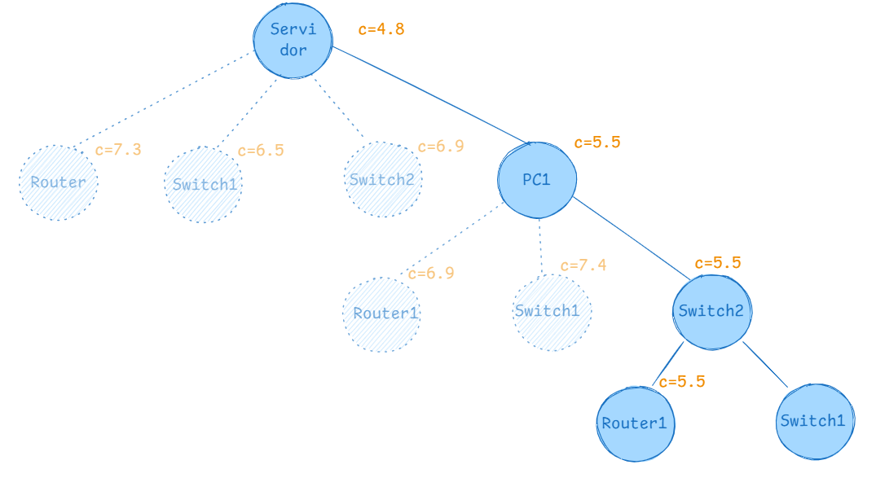
 |  |  |  |  |  |  |  |  |  |  |  |  |  | Paso 11:

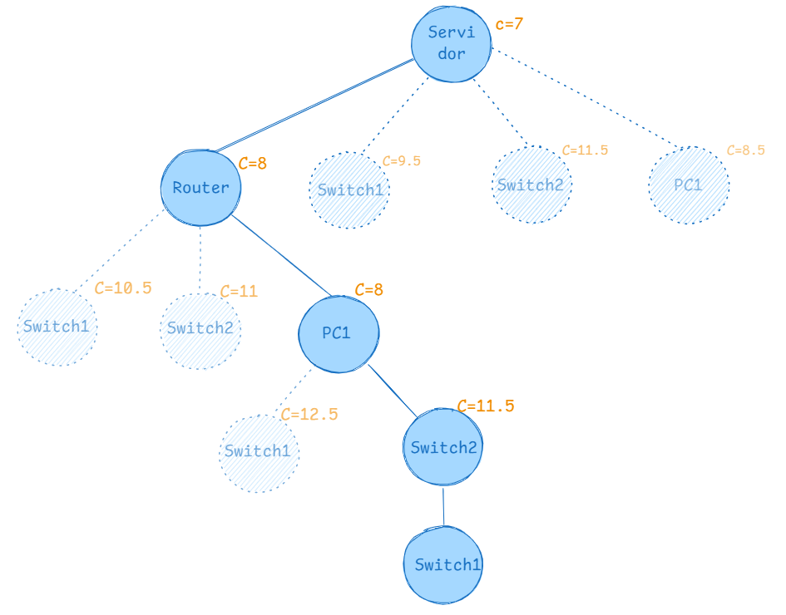
 |  |  |  |  |  |  |  |  |  |  |  |  |  |  | Servidor | Router1 | Switch1 | Switch2 | PC1 | MinFila
 |  |  |  |  |  |  |  |  |  |  |  |  |  | Servidor | ∞ | ∞ | ∞ | ∞ | ∞ | 0
 |  |  |  |  |  |  |  |  |  |  |  |  |  | Router1 | ∞ | ∞ | 0 | ∞ | ∞ | 0
 |  |  |  |  |  |  |  |  |  |  |  |  |  | Switch1 | 0 | ∞ | ∞ | ∞ | ∞ | 0
 |  |  |  |  |  |  |  |  |  |  |  |  |  | Switch2 | ∞ | ∞ | ∞ | ∞ | ∞ | 0
 |  |  |  |  |  |  |  |  |  |  |  |  |  | PC1 | ∞ | ∞ | ∞ | ∞ | ∞ | 0
 |  |  |  |  |  |  |  |  |  |  |  |  |  | MinColun | 0 | 0 | 0 | 0 | 0 | Suma: 0
 |  | NuevoInicial
 |  |  |  |  |  |  |  |  |  |  |  |  |  | Suma de valores minimos filas y columnas: G = 0
 |  |  | Servidor | Router1 | Switch1 | Switch2 | PC1 |  |  |  |  |  |  | Costo : C(Switch2, Router1) + R + G = 0 + 5.5 + 0= 5.5
 |  | Servidor | ∞ | ∞ | ∞ | ∞ | ∞
 |  | Router1 | ∞ | ∞ | ∞ | ∞ | ∞
 |  | Switch1 | 0 | ∞ | ∞ | ∞ | ∞
 |  | Switch2 | 4 | ∞ | 0 | ∞ | ∞
 |  | PC1 | ∞ | ∞ | ∞ | ∞ | ∞

 |  | Nuevo R = 11.5

 |  |  |  |  |  |  |  |  |  |  |  |  |  | Paso 12:
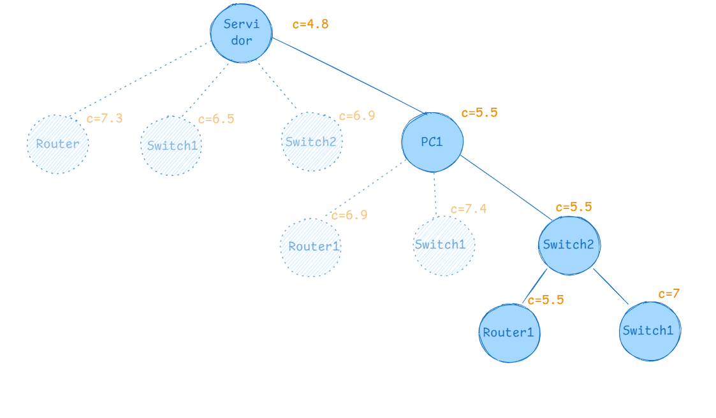
 |  |  |  |  |  |  |  |  |  |  |  |  |  |  | Servidor | Router1 | Switch1 | Switch2 | PC1 | MinFila
 |  |  |  |  |  |  |  |  |  |  |  |  |  | Servidor | ∞ | ∞ | ∞ | ∞ | ∞ | 0
 |  |  |  |  |  |  |  |  |  |  |  |  |  | Router1 | 0.3 | ∞ | ∞ | ∞ | ∞ | 0.3
 |  |  |  |  |  |  |  |  |  |  |  |  |  | Switch1 | 0 | 0 | ∞ | ∞ | ∞ | 0
 |  |  |  |  |  |  |  |  |  |  |  |  |  | Switch2 | ∞ | ∞ | ∞ | ∞ | ∞ | 0
 |  |  |  |  |  |  |  |  |  |  |  |  |  | PC1 | ∞ | ∞ | ∞ | ∞ | ∞ | 0
 |  |  |  |  |  |  |  |  |  |  |  |  |  | MinColun | 0 | 0 | 0 | 0 | 0 | Suma: 0.3

 |  |  |  |  |  |  |  |  |  |  |  |  |  | Restar:
 |  |  |  |  |  |  |  |  |  |  |  |  |  |  | Servidor | Router1 | Switch1 | Switch2 | PC1
 |  |  |  |  |  |  |  |  |  |  |  |  |  | Servidor | ∞ | ∞ | ∞ | ∞ | ∞
 |  |  |  |  |  |  |  |  |  |  |  |  |  | Router1 | 0 | ∞ | ∞ | ∞ | ∞
 |  |  |  |  |  |  |  |  |  |  |  |  |  | Switch1 | 0 | 0 | ∞ | ∞ | ∞
 |  |  |  |  |  |  |  |  |  |  |  |  |  | Switch2 | ∞ | ∞ | ∞ | ∞ | ∞
 |  |  |  |  |  |  |  |  |  |  |  |  |  | PC1 | ∞ | ∞ | ∞ | ∞ | ∞

 |  |  |  |  |  |  |  |  |  |  |  |  |  | Suma de valores minimos filas y columnas: G = 0.3
 |  |  |  |  |  |  |  |  |  |  |  |  |  | Costo : C(Switch2, Switch1) + R + G = 1.2 + 5.5 + 0.3= 7

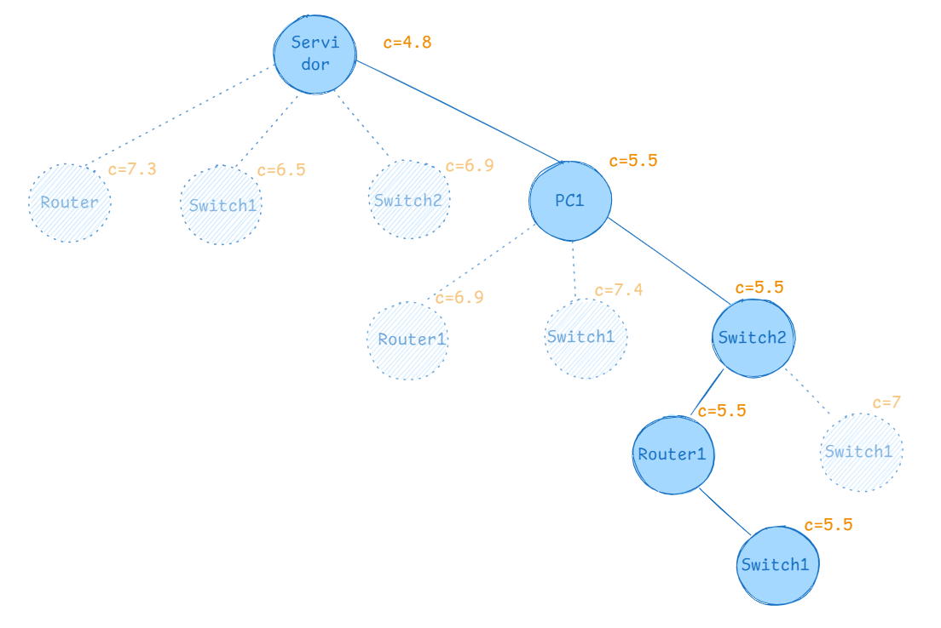

 |  |  |  |  |  |  |  |  |  |  |  |  |  |  |  |  |  | Resultado: Servidor ->PC1 -> Switch2 -> Router1 -> Switch1 -> Servidor

 |  |  |  |  |  |  |  |  |  |  |  |  |  |  |  |  |  | Costo mínimo: 5.5

 |  |  |  |  |  |  |  |  |  |  |  |  |  |  |  |  |  |  | Servidor | Router1 | Switch1 | Switch2 | PC1
 |  |  |  |  |  |  |  |  |  |  |  |  |  |  |  |  |  | Servidor | ∞ | 0.5 | 1 | 2.2 | 0.6
 |  |  |  |  |  |  |  |  |  |  |  |  |  |  |  |  |  | Router1 | 1.5 | ∞ | 0.7 | 1.5 | 2
 |  |  |  |  |  |  |  |  |  |  |  |  |  |  |  |  |  | Switch1 | 2 | 1.5 | ∞ | 2.4 | 3.5
 |  |  |  |  |  |  |  |  |  |  |  |  |  |  |  |  |  | Switch2 | 1.9 | 0.6 | 1.8 | ∞ | 3.3
 |  |  |  |  |  |  |  |  |  |  |  |  |  |  |  |  |  | PC1 | 0.6 | 1.4 | 2.7 | 1.6 | ∞
 |  |  |  |  |  |  |  |  |  |  |  |  |  |  |  |  |  | Total: 0.6+0.7+2+0.6+1.6 = 5.5

